关系图
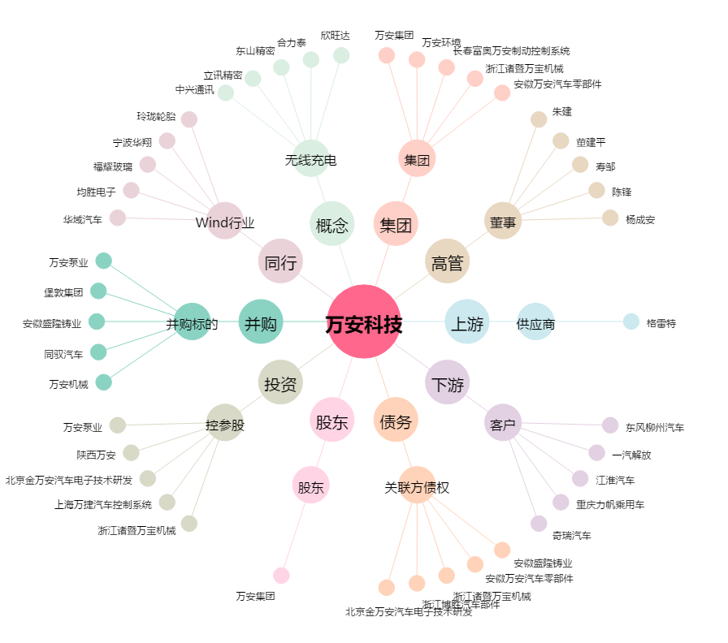
万安科技[002590.SZ] - 关系概览图

